关系图
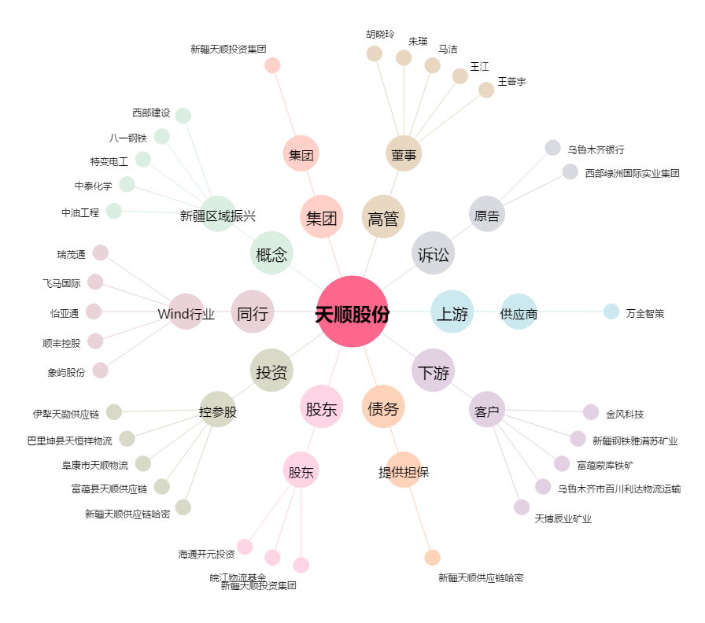
天顺股份[002800.SZ] - 关系概览图

